Sheet1
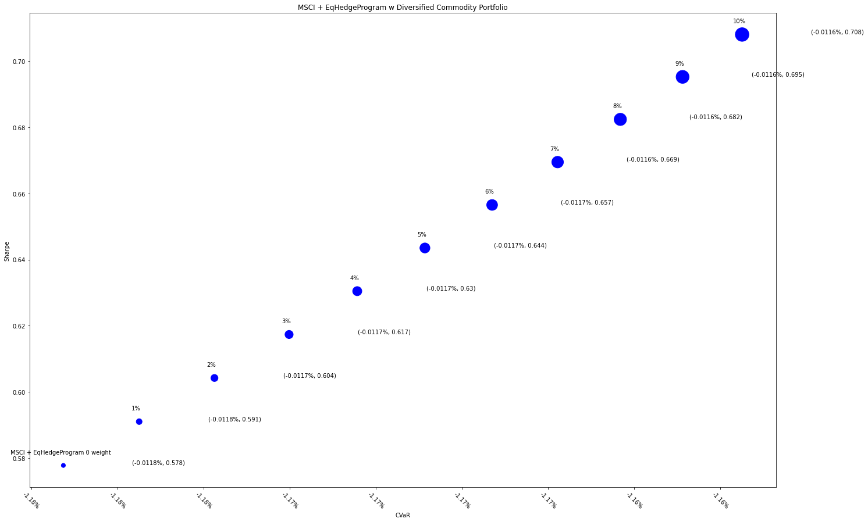
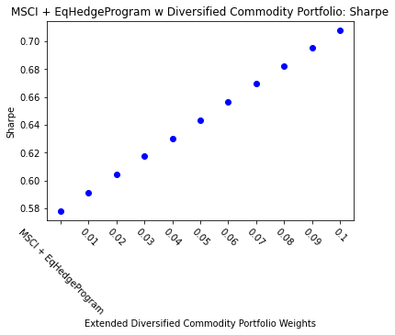
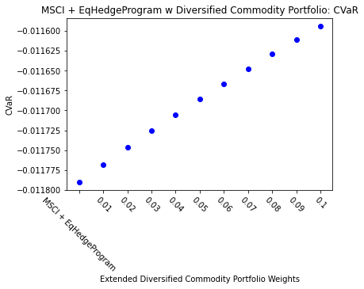
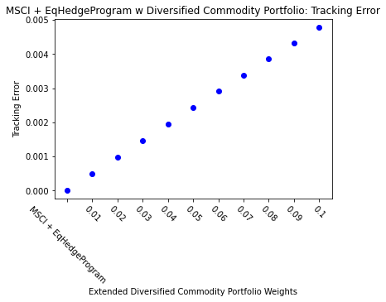
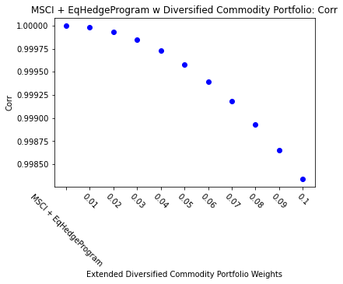
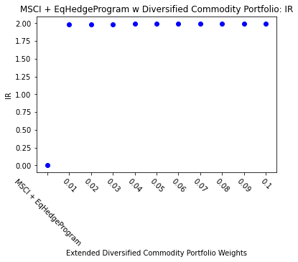
MSCI + EqHedgeProgram |  | 0.01 | 0.02 | 0.03 | 0.04 | 0.05 | 0.06 | 0.07 | 0.08 | 0.09 | 0.1
Ret | 4.65% | 4.75% | 4.84% | 4.94% | 5.04% | 5.13% | 5.23% | 5.32% | 5.42% | 5.51% | 5.60%
Vol | 8.04% | 8.03% | 8.01% | 8.00% | 7.99% | 7.97% | 7.96% | 7.95% | 7.94% | 7.92% | 7.91%
Sharpe | 0.5778 | 0.5910 | 0.6042 | 0.6174 | 0.6305 | 0.6435 | 0.6565 | 0.6695 | 0.6824 | 0.6953 | 0.7081
5%-ile | -0.77% | -0.77% | -0.77% | -0.76% | -0.76% | -0.76% | -0.76% | -0.76% | -0.75% | -0.75% | -0.76%
CVaR | -1.18% | -1.18% | -1.17% | -1.17% | -1.17% | -1.17% | -1.17% | -1.16% | -1.16% | -1.16% | -1.16%
Tracking Error | 0.00% | 0.05% | 0.10% | 0.15% | 0.19% | 0.24% | 0.29% | 0.34% | 0.39% | 0.43% | 0.48%
IR | 0 | 1.986 | 1.987 | 1.988 | 1.989 | 1.990 | 1.991 | 1.992 | 1.993 | 1.994 | 1.995
Corr | 1 | 1.000 | 1.000 | 1.000 | 1.000 | 1.000 | 0.999 | 0.999 | 0.999 | 0.999 | 0.998
Max DD | -15.67% | -15.50% | -15.32% | -15.15% | -14.98% | -14.81% | -14.64% | -14.47% | -14.30% | -14.13% | -13.97%
Rank | 50 | 100 | 150 | 200 | 250 | 300 | 350 | 400 | 450 | 500 | 550

